2023_data
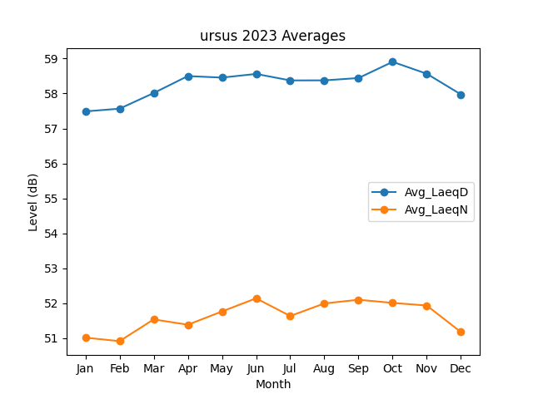
Month | Avg_LaeqD | Avg_LaeqN
1 | 57.488172489 | 51.013280352
2 | 57.565496166 | 50.91340988
3 | 58.013044731 | 51.535766716
4 | 58.499054063 | 51.383014179
5 | 58.455091731 | 51.762529917
6 | 58.560165002 | 52.138998298
7 | 58.374669086 | 51.632744727
8 | 58.375921912 | 51.992684062
9 | 58.442493613 | 52.097845889
10 | 58.905902306 | 52.008040825
11 | 58.565404598 | 51.932774444
12 | 57.973726383 | 51.173024448

